CP2 REGISTRAR USUARIO
 | FORMATO DE CASOS DE PRUEBAS

 | CASO DE USO | 2
 | PRUEBA | Creacion de usuarios
 | DESCRIPCIÓN | registro de usuario en la DB
 | CONDICIONES DE EJECUCIÓN | Tener un correo activo.
 | MÓDULO | Creacion usuarios.

# | ENTRADA | RESULTADO ESPERADO | EVALUACIÓN DE LA PRUEBA | OBSERVACIONES
1 | 1.Ingresa al sistema de informacion Zloty con la siguiente Url: https://zloty.iceline.host/ 2. En la parte superior se encontrará en el navbar los botones Conócenos, iniciar sesión y regístrame. 3. Dar clic en Registrarse. 4. Aparecerá un formulario donde deberá ingresar: Nombre, apellido, email, Numero de contacto, Ciudad, contraseña y la confirmacion de está. 5. Clic en enviar. | En pantalla aparecerá un aviso con el mensaje: Usuario se ha registrado exitosamente. Ya puedes iniciar sesión. | 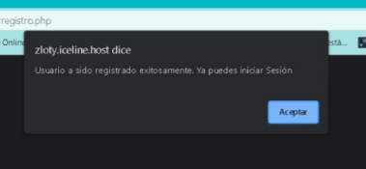 El aviso aparece exitosamente.
2

CP3 RECUPERAR CONTRASEÑA
 | FORMATO DE CASOS DE PRUEBAS

 | CASO DE USO | 3
 | PRUEBA | RECUPERAR CONTRASEÑA
 | DESCRIPCIÓN | Cambiar contraseña en caso de olvido.
 | CONDICIONES DE EJECUCIÓN | Tener un correo registrado en el sistema.
 | MÓDULO | Iniciar Sesión

# | ENTRADA | RESULTADO ESPERADO | EVALUACIÓN DE LA PRUEBA | OBSERVACIONES
1 | 1.Ingresa al sistema de informacion Zloty con la siguiente Url: https://zloty.iceline.host/ 2. En la parte superior se encontrará en el navbar los botones Conócenos, iniciar sesión y regístrame. 3. Dar clic en Iniciar Sesión. 4. Dar clic en “olvidaste tu clave” 4. Aparecerá un formulario donde podrá ingresar correo. 5. Clic en “Recuperar Contraseña”. | 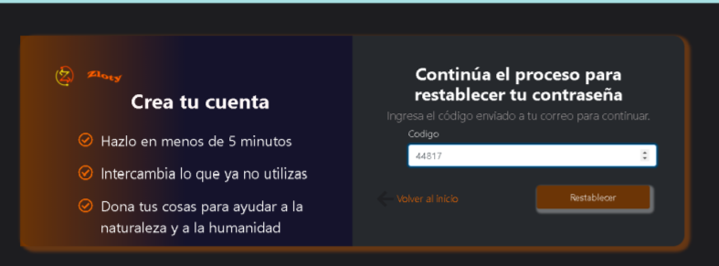 En el correo registrado aparecerá un código y un link que dice: "Para restablecer su password clic aquí", después de hacer clic en el link, aparecerá una vista para que ingrese el código que fue enviado. Si el código si coincide aparecerá una vista en la que le permitirá restablecer la contraseña. Aparecerá un formulario donde podrá cambiar la contraseña y confirmar ésta: Aparecerá un aviso que confirma el cambio exitoso:
2

CP4 SUBIR PRODUCTO
 | FORMATO DE CASOS DE PRUEBAS

 | CASO DE USO | 4
 | PRUEBA | SUBIR PRODUCTO
 | DESCRIPCIÓN | El usuario registrado podrá subir productos en la plataforma.
 | CONDICIONES DE EJECUCIÓN | El usuario debe estar logueado en Zloty
 | MÓDULO | Realizar donación e intercambio

# | ENTRADA | RESULTADO ESPERADO | EVALUACIÓN DE LA PRUEBA | OBSERVACIONES
1 | 1. Iniciar sesión 2. Dirigirse al botón que se encuentra en la parte superior “Realizar donación e intercambio”. 3. Nos llevara a un formulario en donde tenemos que llenar todos los campos ya que de no haber llenado todos los campos no se cargará el producto 4. Seleccione la imagen que concuerde con el producto ya que es lo que se visualizara para realizar el intercambio 5. Después será mostrado la lista que el usuario a registrado anterior mente y se verá que si fue registrado exitosamente. | El articulo regristado debe aparecer en la lista de articulos a intercambiar y/o donar. | 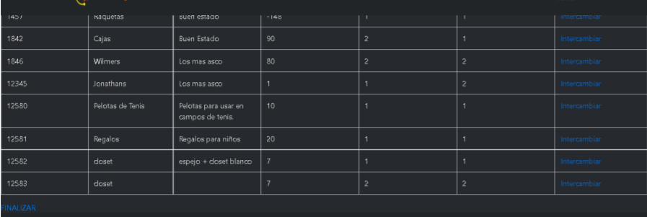 El articulo aparece exitosamente en la lista del usuario prueba.
2

